初步效果预估
最终效果
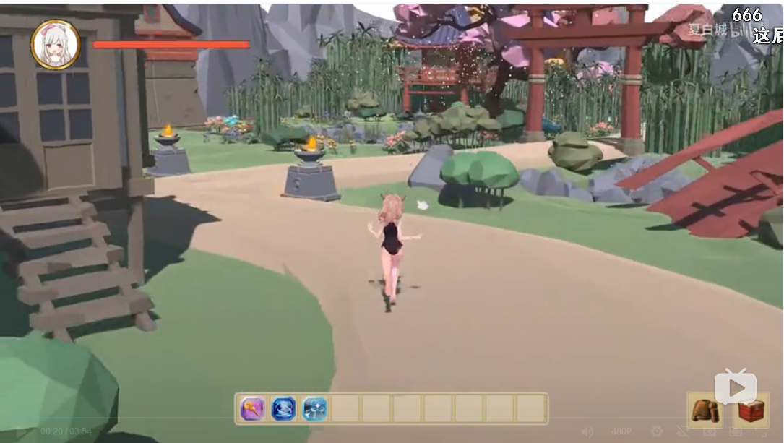
网上找到一个比较简陋的游戏demo，最终效果预计和这个差不多，下面是几个关键点：
A.模型比较基础但也完整，材质不复杂（demo中所展示的为作者网上找的，最终环境肯定没这个复杂，毕竟室内）
B.有一些比较简单的动画，比如人物的行走，花瓣的飘落
C.能完成简单的交互行为，
网址：https://www.bilibili.com/video/av37462665/?spm_id_from=333.788.videocard.19

渲染参考
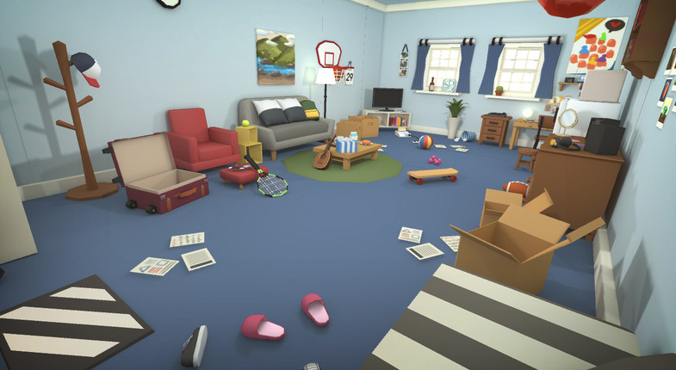
两个独立游戏的视频，渲染效果比较复杂，效果还是以左边的图片为主
https://fx.weico.net/share/64875574.html?weibo_id=4313112482034111
https://m.weibo.cn/status/4354062600135346?#&video

unity资源库中的一个房间模型

交互方式
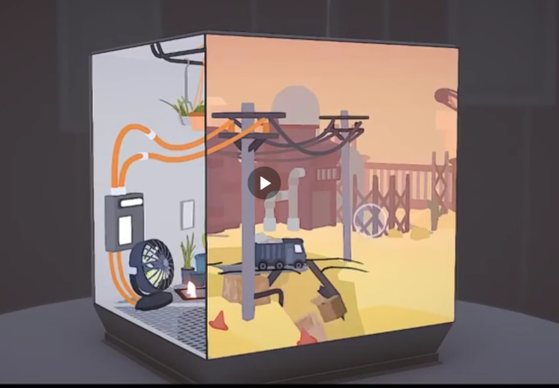
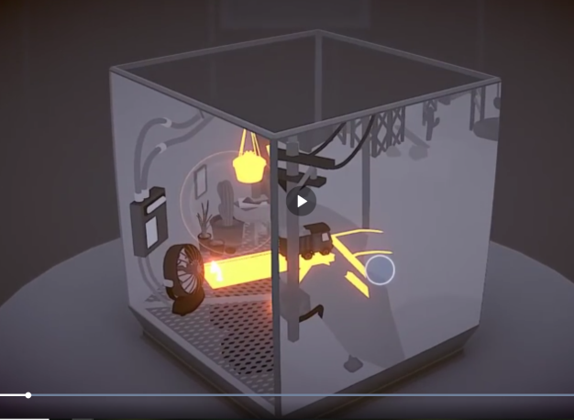
通过发光的物体和光圈来提示使用者点击
人物行进的方式和纪念碑谷风之旅人差不多，点击目标方向之后前进
https://www.bilibili.com/video/av25085431/?spm_id_from=333.788.videocard.4
这是一个类似风之旅人的作品

初期效果
故事梗概
目的：使用者可以在pc端实时体验空间 途径：跟随故事剧情 角色：女孩、猫
因为可以体验的剧情为一天，空间尺度小，为了增强体验性，所以需要分别从两个角色来体验空间。【人（正常视角）】【猫（活动的高度差大，比如可以攀爬架子）】
大概剧情：早上人醒来，洗漱（厕所），准备早餐（厨房），出门。【这部分为第三人称视角，这样人物进行动作的时候可以从背部看，避开人物动画上的某些问题】
猫从睁开双眼，进行一系列活动后睡了。门铃响了，主人回来，猫和人进行一些互动之后，入睡，画面变黑【这部分为第一人称视角，这样可以避免猫动作的复杂性，在架子上的活动，可以看做比较简单的跳跃行为】
这样刚好是一天的循环

序号 | 控制角色 | 剧情 | 分镜头 | 参考 | 备注 | 摄像机动作 | 角色动作 | 场景物体 | 引导 | 音效/音乐
2 | 无 | 镜头从一些场景中扫过（为了展示环境） |  | https://www.bilibili.com/video/av26781362?from=search&seid=12996512161924336624 |  | ？？客厅摄像机？Timeline扫过 | 无 | 预设 | 无 | 风铃声？
3 | 无 | 镜头转向卧室，女孩和一只猫躺着，随后响起闹钟铃声 |  |  |  | 卧室摄像机，俯视，固定 | 躺床上 | 闹钟响铃特效？ | 无 | 闹钟声音
4 | 女孩 | 床头的闹钟上泛起光圈，点击后铃声停止 |  |  |  | 卧室摄像机，俯视，固定 | 躺床上 | 闹钟响铃特效？ | 闹钟光圈 | 闹钟铃声
5 |  | 镜头切换至床边，人物站在床边（你方便弄的人物站立状态和角度） |  |  |  | 镜头切换第一人称 | 人物战立床边 | 无 | 无 | 无
6 |  | 根据地面的光圈提示，来到厕所门口 |  |  |  | 第一人称 | 玩家操作第一人称移动 | 无 | 路径提示 | 无
7 |  | 点击发光的厕所门把手，人物走进厕所，门关上，传来水的声音。 |  | 点击门把手之后的行为直接做成视频。视频结束后人物又回到一开始站在厕所门前的状态 |  | 第一人称切换至场景摄像机 | 进入厕所 | 无 | 门把手光圈 | 刷牙，自来水流声音
10 |  | 根据提示来到房门口，点击发光的门把手，门打开 |  |  |  | 切换场景，切换第一人称，玩家操作
11 | 无 | 房门外的环境为白色，白色逐渐扩散到整个画面，最终画面变白 |  |  | 两个角色的互换
12 | 猫 | 模拟眨眼的画面，暗示变成了第一人称视角
13 |  | 面向房间镜头摇晃，配合猫咪的叫声（1.模拟猫的行为 2.模拟猫查看主人在不在）
14 |  | 床边的地毯微微发光，点击后镜头从跳跃到地面 |  |  | 确认主人不在后，画面逐渐变成黑白，前面变化速度比较慢，最后在第17节快结束的时候彻底变成黑白
16 |  | 跟随提示来到客厅（要通过床底下）
17 |  | 不设置剧情，可以自己随意走动，一定时间后画面变黑白
18 |  | 从架子上下来，来到椅子上
19 |  | 镜头慢慢降低（模拟猫低头）,模拟眨眼的画面(猫入睡)，画面变黑
20 |  | 响起脚步，画面逐渐出现（主人回来）
21 |  | 来到门口，门打开 |  |  | 画面立即恢复色彩
22 |  | 向主人走去
25 | 无 | 体验结束，出现按钮（重新开始）

脚本
故事梗概
目的：使用者可以在pc端实时体验空间 途径：跟随故事剧情 角色：女孩、猫
因为可以体验的剧情为一天，空间尺度小，为了增强体验性，所以需要分别从两个角色来体验空间。【人（正常视角）】【猫（活动的高度差大，比如可以攀爬架子）】
大概剧情：早上人醒来，洗漱（厕所），准备早餐（厨房），出门。【这部分为第三人称视角，这样人物进行动作的时候可以从背部看，避开人物动画上的某些问题】
猫从睁开双眼，进行一系列活动（柜子）后睡了。门铃响了，主人回来，猫和人进行一些互动之后，入睡，画面变黑【这部分为第一人称视角，这样可以避免猫动作的复杂性，在架子上的活动，可以看做比较简单的跳跃行为】
这样刚好是一天的循环

序号 | 控制角色 | 剧情 | 分镜头 | 参考 | 备注
1 | 无 | 窗边的风铃（或者其他东西）摇曳，意味着时间到了早晨
2 | 无 | 镜头从一些场景中扫过（为了展示环境） |  | https://www.bilibili.com/video/av26781362?from=search&seid=12996512161924336624
3 | 无 | 镜头转向卧室，女孩和一只猫躺着，随后响起闹钟铃声
4 | 女孩 | 床头的闹钟上泛起光圈，点击后铃声停止
5 |  | 床边的地毯微微发光，点击后人物起床并保持站立
6 |  | 根据地面的光圈提示，来到厕所门口
7 |  | 点击发光的厕所门把手，人物走进厕所，门关上，传来水的声音。 |  | 点击门把手之后的行为直接做成视频。视频结束后人物又回到一开始站在厕所门前的状态
8 |  | 根据提示来到厨房
9 |  | 点击柜子（或者冰箱），拿出食物【视角为背部】
10 |  | 根据提示来到房门口，点击发光的门把手，门打开
11 | 无 | 房门外的环境为白色，白色逐渐扩散到整个画面，最终画面变白 |  |  | 两个角色的互换
12 | 猫 | 模拟眨眼的画面，暗示变成了第一人称视角
13 |  | 面向房间镜头摇晃，配合猫咪的叫声（1.模拟猫的行为 2.模拟猫查看主人在不在）
14 |  | 床边的地毯微微发光，点击后镜头从跳跃到地面 |  |  | 确认主人不在后，画面逐渐变成黑白，前面变化速度比较慢，最后在第17节快结束的时候彻底变成黑白
15 |  | 跟随提示来到食物面前，点击后进食，食盆里的食物逐渐变少
16 |  | 跟随提示来到客厅（要通过床底下）
17 |  | 跟随提示跳上柜子，然后在猫爬架上跳跃玩耍
18 |  | 从架子上下来，来到椅子上
19 |  | 镜头慢慢降低（模拟猫低头）,模拟眨眼的画面(猫入睡)，画面变黑
20 |  | 响起脚步，画面逐渐出现（主人回来）
21 |  | 来到门口，门打开 |  |  | 画面立即恢复色彩
22 |  | 跟随主人行动
23 |  | 来到客厅的地毯，主人坐下，猫来到地毯边的猫窝（或者其他猫玩具）
24 | 无 | 镜头转到窗边的风铃，这时天已经黑了。
25 | 无 | 体验结束，出现按钮（重新开始）

